МДҰ әдіскерінің жинағы
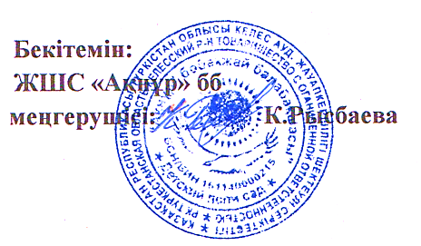

МДҰ бойынша әдіскерінің жинағы |  |  |  |  |  | МДҰ атауы ЖШС "Ақнұр" БӨБЕКЖАЙ БАҚШАСЫ, М Горький ауылы, Әділет көшесі №31
БАСТАПҚЫ МОНИТОРИНГ ЖИЫНТЫҒЫ
 |  |  |  |  |  | Әдіскерінің аты-жөні___

Жас топтары | Балалар саны | Физикалық қасиеттерді дамыту |  |  | Коммуникативтік дағдыларды дамыту |  |  | Танымдық және зияткерлік дағдыларды дамыту |  |  | Балалардың шығармашылық дағдыларын, зерттеу іс-әрекетін дамыту |  |  | Әлеуметтік-эмоционалды дағдыларды қалыптастыру
 |  | олардың ішінде жоғары деңгей | олардың ішінде орташа деңгей | олардың ішінде төмен деңгей | олардың ішінде жоғары деңгей | олардың ішінде орташа деңгей | олардың ішінде төмен деңгей | олардың ішінде жоғары деңгей | олардың ішінде орташа деңгей | олардың ішінде төмен деңгей | олардың ішінде жоғары деңгей | олардың ішінде орташа деңгей | олардың ішінде төмен деңгей | олардың ішінде жоғары деңгей | олардың ішінде орташа деңгей | олардың ішінде төмен деңгей
ортаңғы топ | 50 | 15 | 10 | 25 | 10 | 20 | 20 | 15 | 25 | 10 | 15 | 20 | 15 | 15 | 25 | 10
ересек топ | 25 | 5 | 10 | 10 | 5 | 12 | 8 | 5 | 10 | 10 | 5 | 10 | 10 | 7 | 10 | 8
Барлығы | 75 | 20 | 20 | 35 | 15 | 32 | 28 | 20 | 35 | 20 | 20 | 30 | 25 | 22 | 35 | 18
% | 100 | 27 | 27 | 47 | 20 | 43 | 37 | 27 | 47 | 27 | 27 | 40 | 33 | 29 | 47 | 24

